EasyOCR环境
EasyOCR环境安装

1，安装Anaconda3
下载地址 ： | https://repo.anaconda.com/archive/Anaconda3-2022.05-Windows-x86_64.exe
安装Anaconda3，均使用默认选项，一直到点击Finish以完成安装。
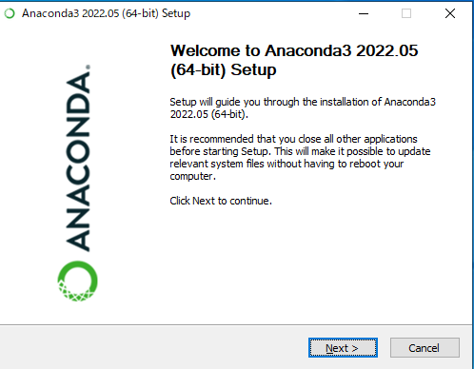
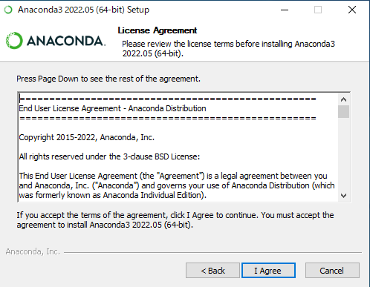
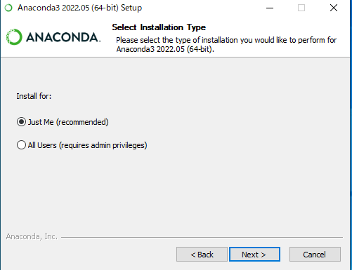

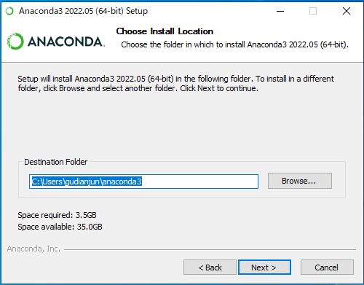
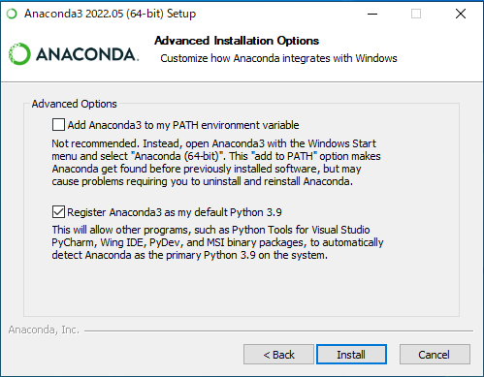
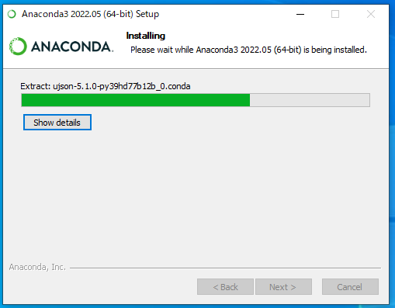

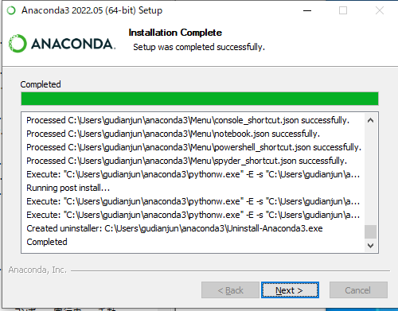
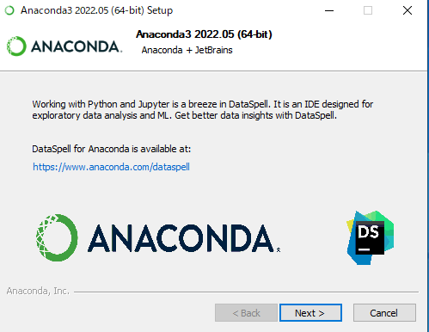
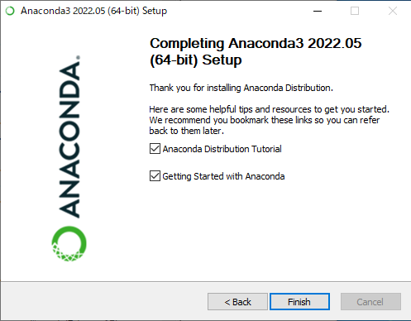

点击按钮 Finish以完成安装

2，启动Annaconda
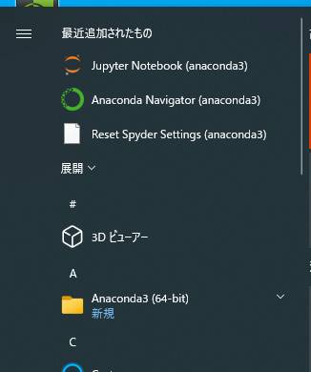

3，创建虚拟环境

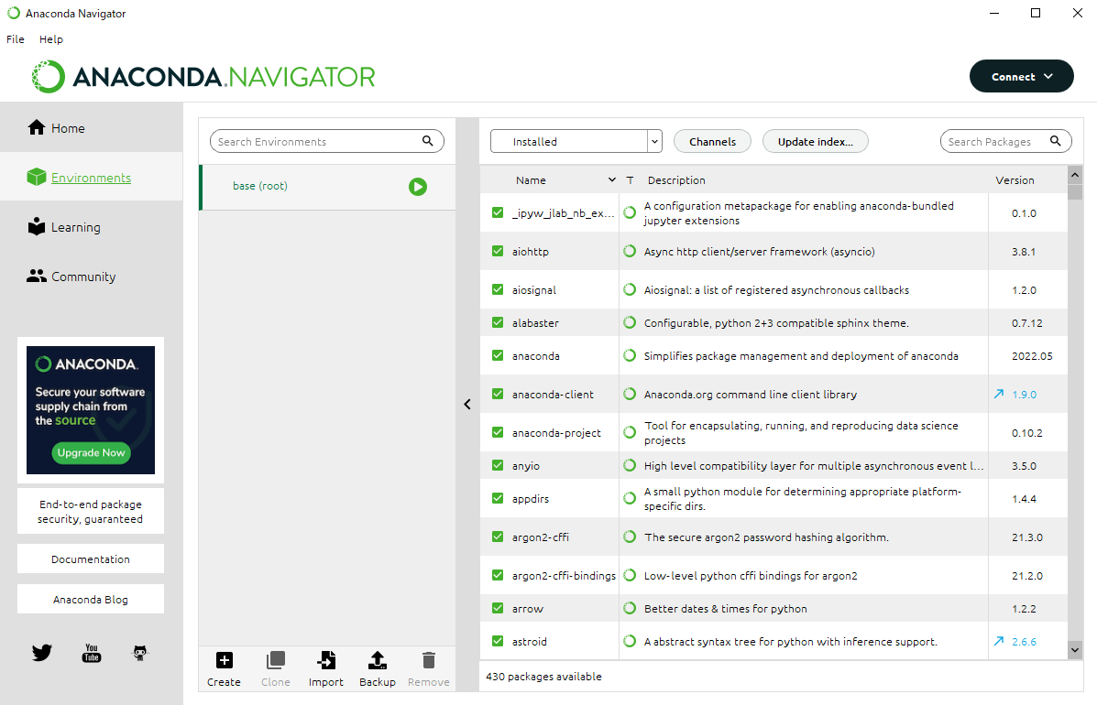

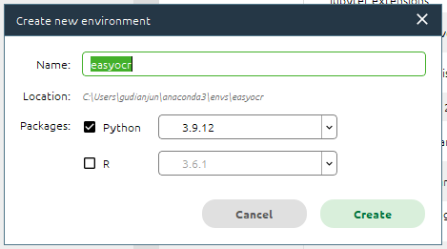

 |  |  | Name | 虚拟环境名称，请输入easyocr
 |  |  | Python | 包选择Python
 |  |  |  | Python版本选择3.9.12

4，打开虚拟终端
激活（3）中创建的easyocr虚拟环境，然后通过点击”Open Terminal“以打开该虚拟环境的终端
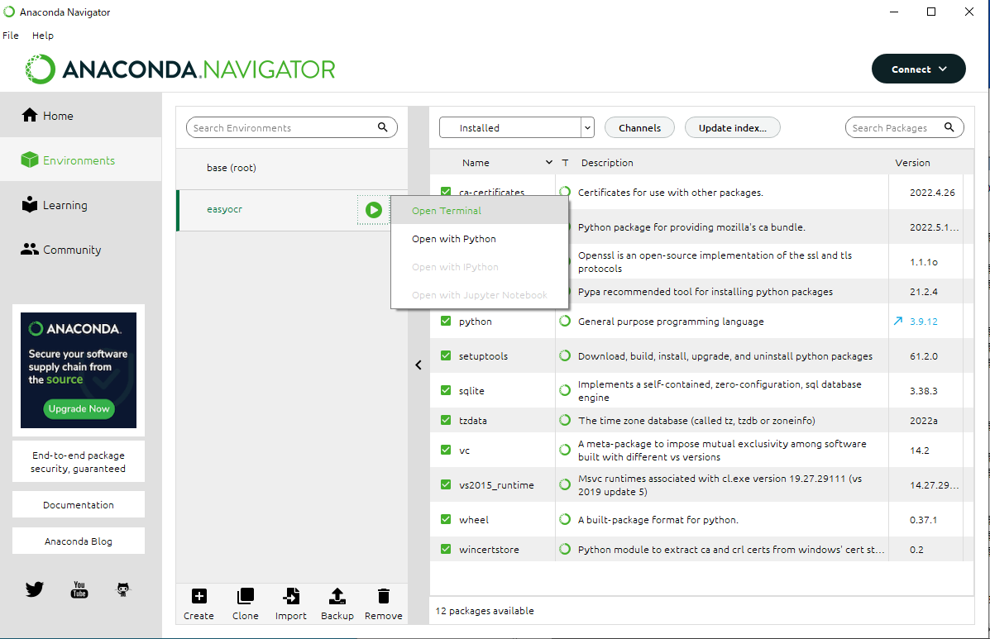

点击后会出现以下终端画面，请确认标记处的名称是否为"easyocr"



5，配置Python运行环境
 | ①安装pytorch
 | 终端中输入以下命令 后回车
 | conda install pytorch torchvision torchaudio cudatoolkit=11.3 -c pytorch

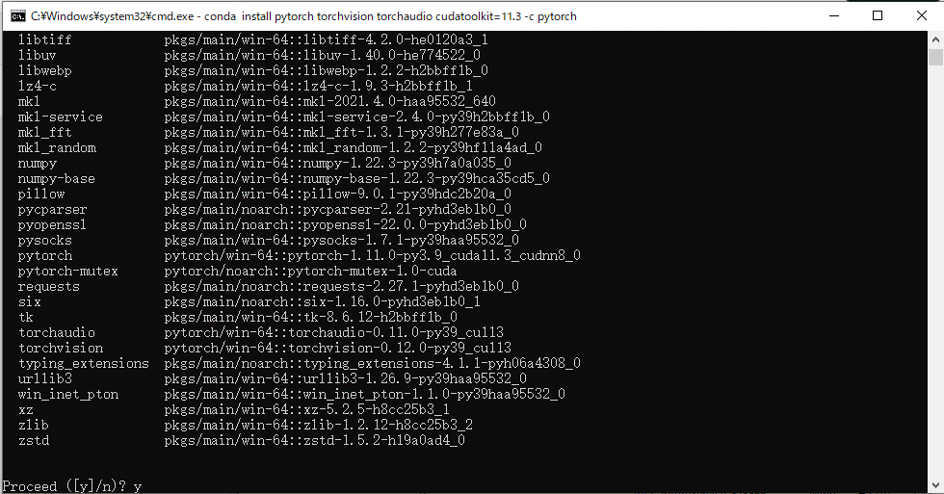

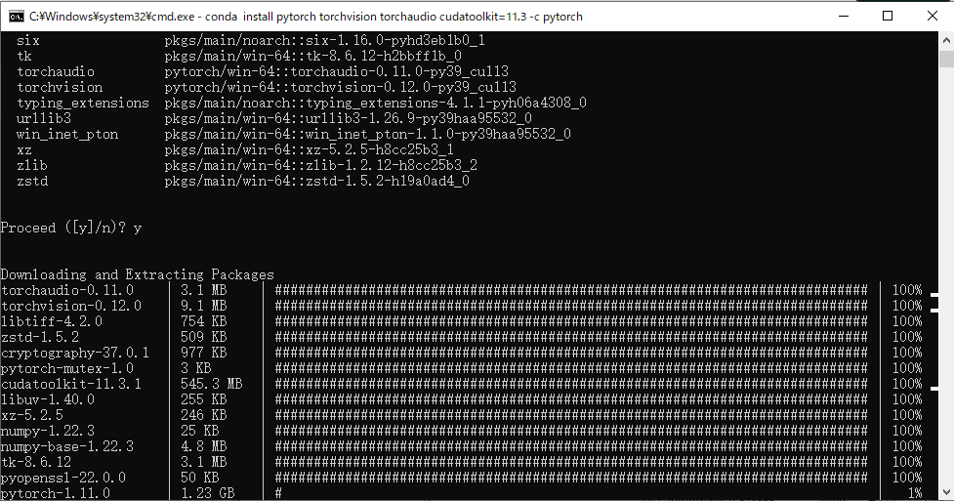
 | 出现以上该提问时，输入（y + 回车）进行安装

 | 安装完成


 | ②安装其他python包
 | 分别键入以下命令后回车进行安装
 | pip install easyocr
 | pip install flask

 | ③安装CUDA支持
 | 安装链接 | https://developer.download.nvidia.com/compute/cuda/11.7.0/local_installers/cuda_11.7.0_516.01_windows.exe
 | 注；如果目标电脑中安装有Nvidia公司出品的GPU时安装此CUDA支持包，否则请跳过该步骤
 | 按照以下图示，进行安装。
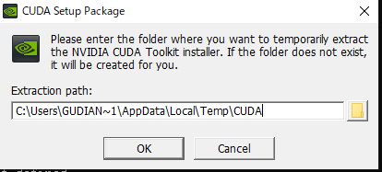

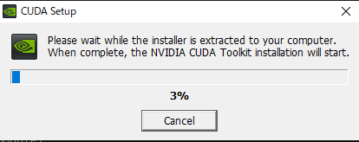

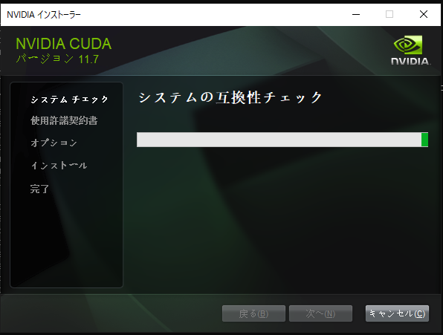
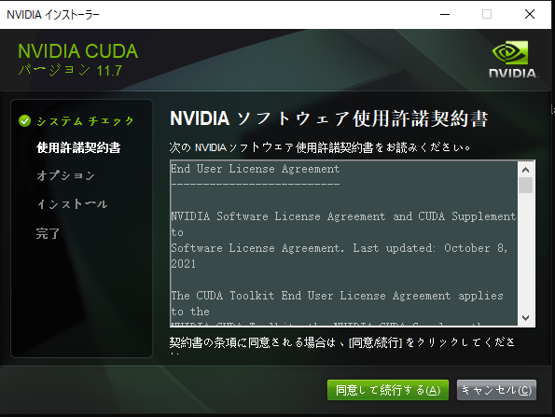
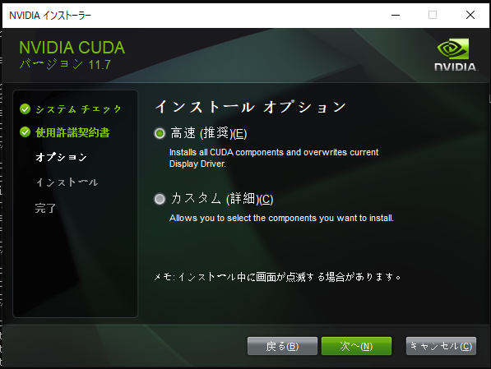

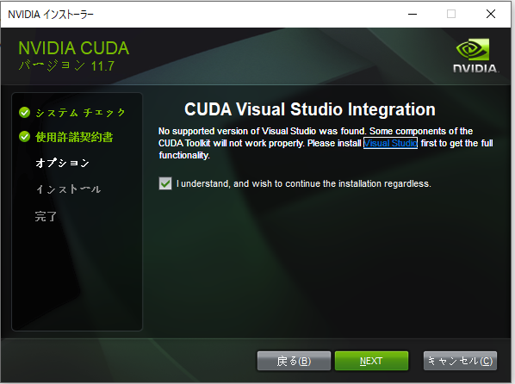
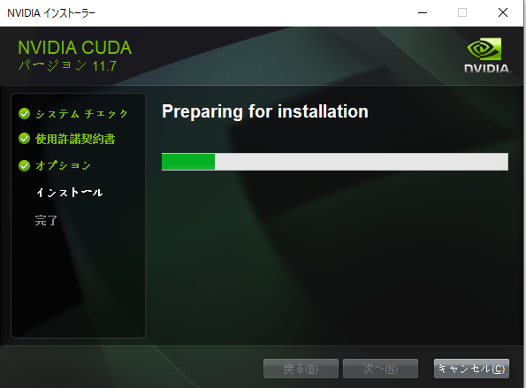
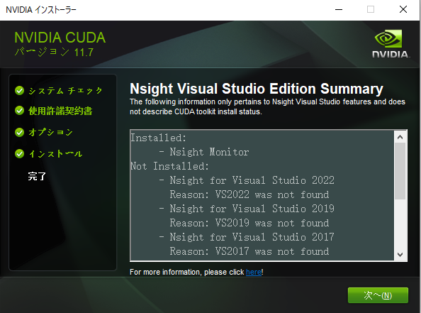

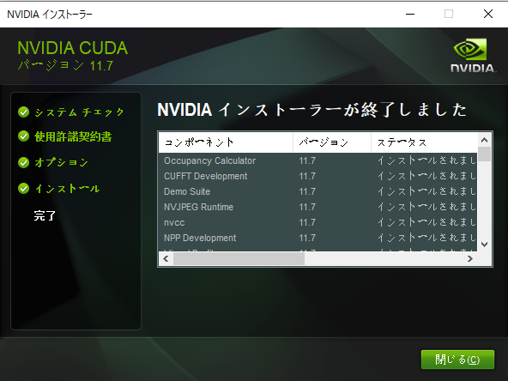

 | 点击按钮 关闭 后完成安装

环境配置完成

Web服务部署
Web服务部署

1，安装网站
将python项目OCRAPI拷贝到C盘根路径(该路径可以是任意路径)



2，启动web服务
在创建的easyocr虚拟环境的终端中进入CORAPI路径，如下图：


终端中输入以下命令并执行
python main.py
如果该电脑支持GPU运算，则会出现以下提示 | GUP：True

如果该电脑不支持GUP运算，则会出现以下提示 | GUP：False

客户端部署
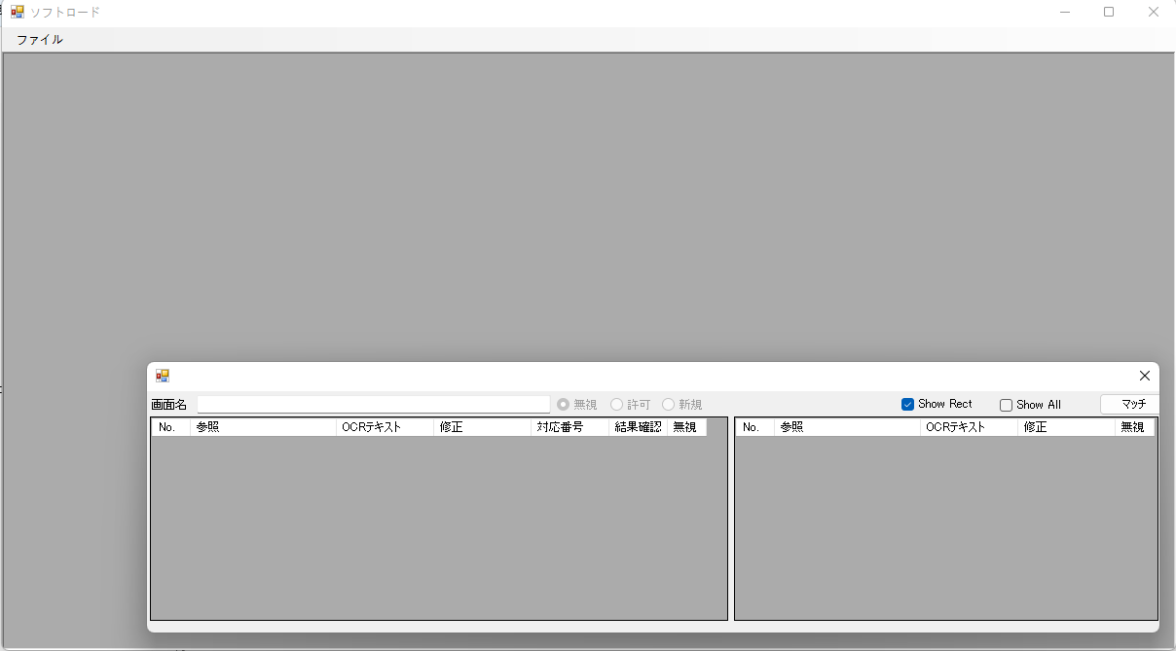
客户端部署

解压提供的客户端程序包执行双击ImageUTest.exe文件后，启动客户端

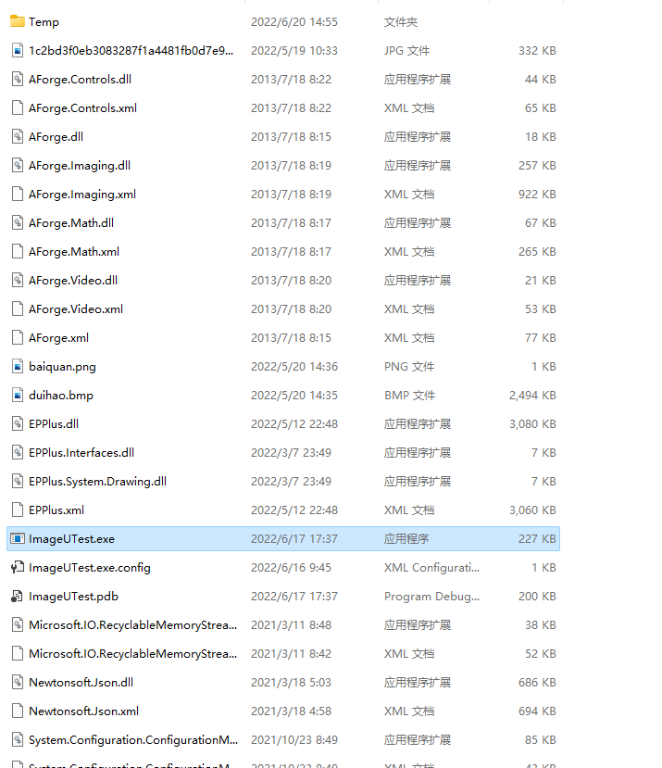

成功启动后会看到如下界面，客户端启动成功

客户端操作说明
客户端操作说明

前言
 | 【移行工具】是一个通过使用EasyOCR识别文字，进行移行画面比较的工具，并可以自动将报表输出到Excel中。

本地文件系统
项目文件夹
単体テストチェックリスト.xlsx
工程文件SOFTLOAD_DIFF.json
图像备份文件等
系统构成
Ocr识别Web服务

OCR识别请求

客户端EXE

启动客户端前，请确保【Web服务部署】中的服务处在启动中

一，创建一个项目

选择【ファイル】菜单中的【プロジェクトを作成】菜单，打开创建项目对话框。
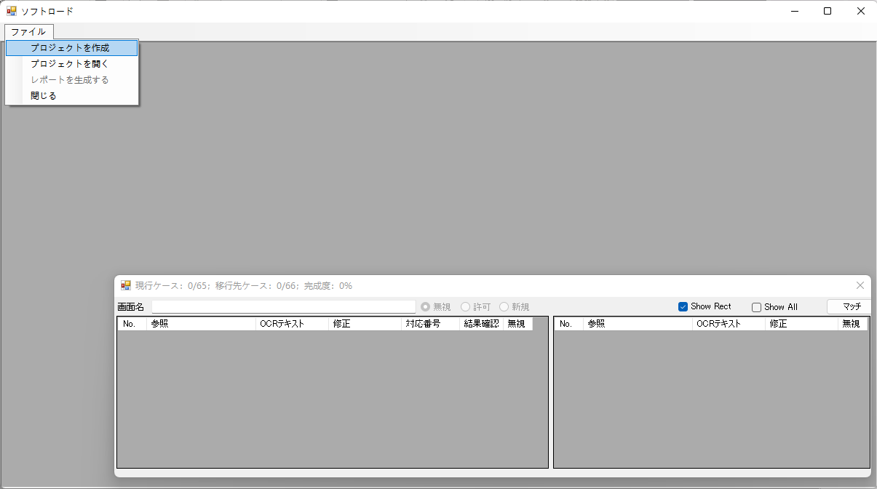

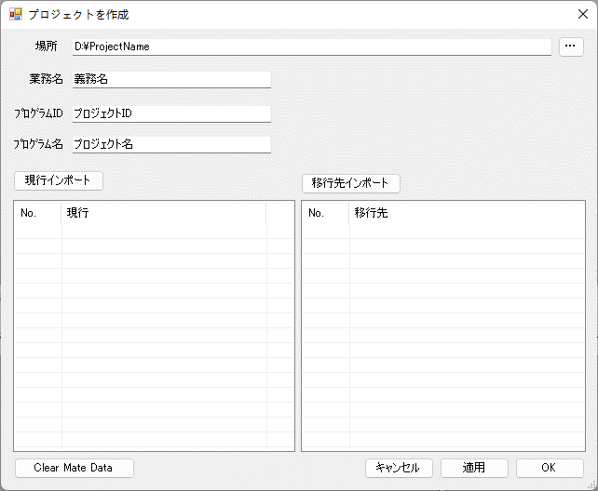
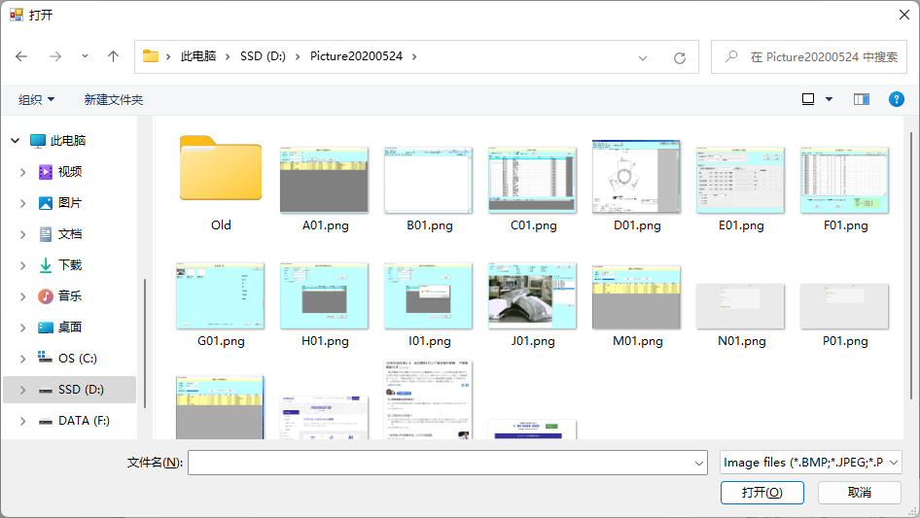
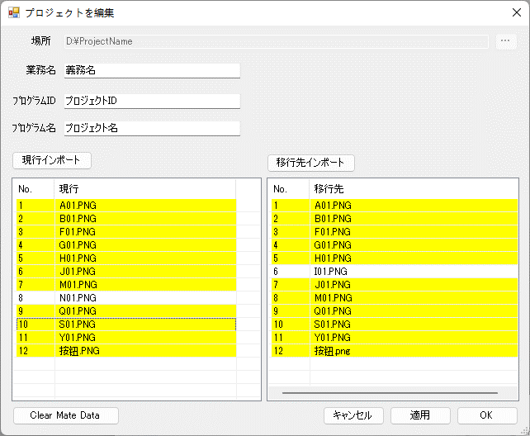

 | 场所 |  |  |  |  | 创建的项目需要一个保存位置，每个项目都需要一个独立的文件夹来存储项目文件，以及存储导入到项目中的图片文件备份等。
 |  |  |  |  |  | 点击右侧的 |  |  | 按钮，在文件夹浏览对话框中新建或则选择以一个文件夹，作为项目存储文件夹。
 | 業務名 |  |  |  |  | 生成Excel报表时使用。注：后期可以修改。
 | ﾌﾟﾛｸﾞﾗﾑID |  |  |  |  | 生成Excel报表时使用。注：后期可以修改。
 | ﾌﾟﾛｸﾞﾗﾑ名 |  |  |  |  | 生成Excel报表时使用。注：后期可以修改。
 | 現行インポート |  |  |  |  | 点击后，在文件浏览对话框中选择现行程序的画面截图，以加入到项目中。
 | 移行先インポート |  |  |  |  | 点击后，在文件浏览对话框中选择移行先程序的画面截图，以加入到项目中
 |  |  |  |  |  | 注：需要比较的截图，必须同名。
 |  |  |  |  |  | 如下图所示 |  | 黄色表示现行和移行先截图存在对应关系。
 |  |  |  |  |  |  |  | 白色背景，表示没有建立对应关系。你可以选择重新导入对应的截图文件或者删除该文件。
 | 删除导入文件 |  |  |  |  | 选中要删除的截图文件后，点击键盘的 DEL键以删除导入的截图文件。（支持复数个文件同时选择操作）
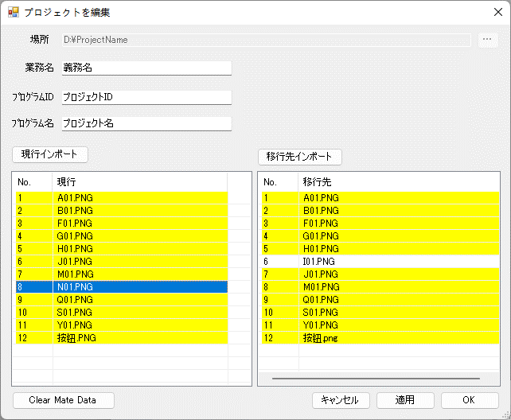
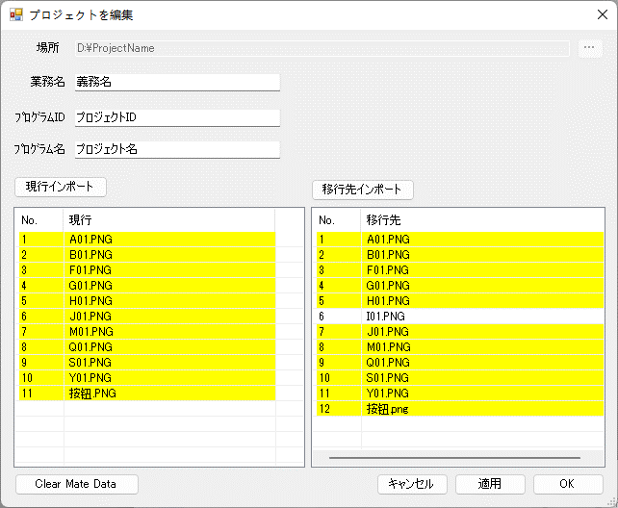

 |  |  |  |  |  |  |  |  |  |  |  | s

 | キャンセル |  |  |  |  | 取消创建并关闭对话框
 | Clear Mate Data |  |  |  |  | 点击后，将清除所有截图文件的的识别矩形的相关信息。
 | 適用 |  |  |  |  | 保存当前的变更
 | OK |  |  |  |  | 创建项目，并关闭该对话框。

第一次创建项目时，需要调用WEB服务，进行图像分析。
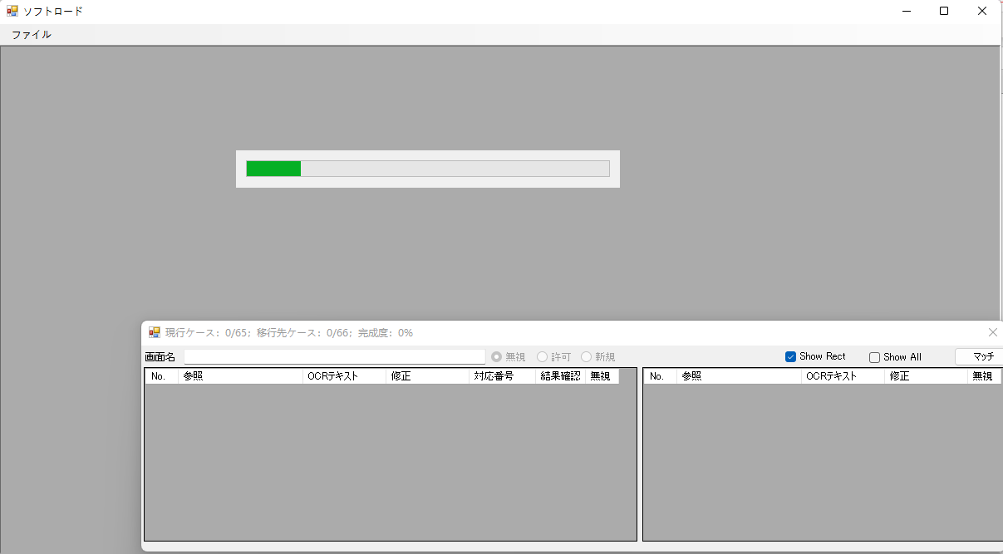

二，项目说明与操作
1
1，项目画面说明
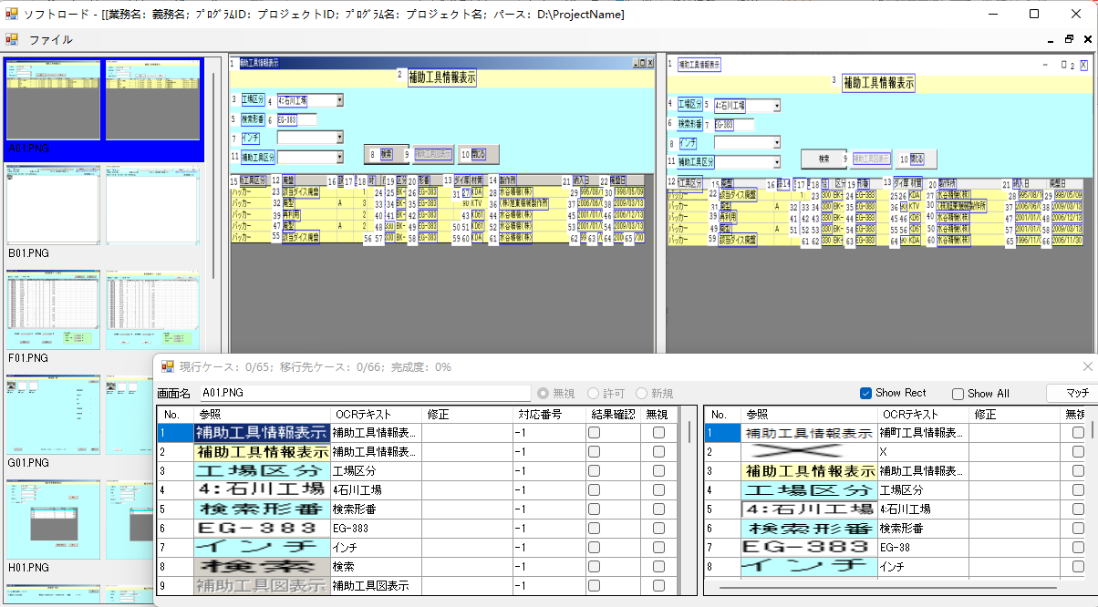

2
3
4

5

①项目信息 |  |  |  |  |  |  | 选中项目的基本信息表示
②截图缩略信息区 |  |  |  |  |  |  | 显示现行和移行先的截图缩略图
③现行工作区 |  |  |  |  |  |  | 支持的操作，無視,許可,新規
④移行先工作区 |  |  |  |  |  |  | 支持的操作，無視,許可,新規
⑤工作区详细信息

2，工作区图例说明
选中 |  |  | 当【⑤截图详细信息】中条目被选中时 |  |  |  |  |  |  | 形式信息显示

配对 |  |  | 移行先和现行存在对应关系时

無視 |  |  | 识别矩形被【無視】时

通常状态 |  |  | 以上状态以外

3，工作区的操作

①新規 |  |  | 创建一个自定义的识别矩形
 |  |  | Ctrl按下后，鼠标左键按下期望的新规区域的左上角，滑道新规区域右下角后，鼠标左键抬起，再抬起Ctrl键。

 | 以上操作时，画面会如图显示

 | 鼠标左键抬起后，会弹出以下识别矩形文字确认对话框
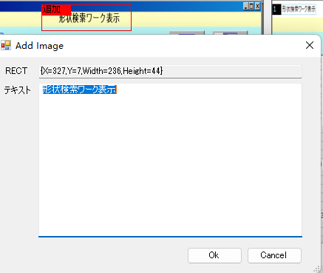

 | 默认【テキスト】中会填入自动识别的文本内容，如果不正确，请手动修改以后，点击OK按钮，新规这个识别矩形。

②無視 |  |  | 当需要【無視】某一个识别矩形时，需要使用【無視】操作。【無視】的识别矩形将不输出到报告中，以及不进行识别对比操作。
 |  |  | 请同时按下Ctrl和Shift键，鼠标左键按下期望的無視的区域的左上角，滑道無視区域右下角后，鼠标左键抬起，再抬起Ctrl和Shift键。

 |  | 已存在的任何识别的矩形的任何点，如果该無視区域时，该识别矩形将被無視。

③許可 |  |  | 当希望把已经取消已经無視的矩形时，使用该操作。
 |  |  | 请同时按下Ctrl，Shift，Alt键，鼠标左键按下期望恢复的区域的左上角，滑到許可区域右下角后，鼠标左键抬起，再抬起Ctrl，Shift，Alt键。

1
 |  | 已经被無視的任何矩形的任何点，落入到该区域时，该识别矩形将被重新許可。
4，工作区详细信息

3
4
5
6
2

8
7

①现行截图的对比完成度显示。现行ケース当前确认的结果数/总的需要确认数； 移行先ケース 当前已配对的ケース数量/需要确认的数量，完成度。 配对的完成度表示，当100%时，表示该截图移行先和现行相同。
②画面名。该截图的画面名称，默认为该截图文件的文件名，可以手动修改。
③当前正在进行的操作
④是否显示矩形。选中时，画面中将显示所有的标识的矩形位置和编号。
显示识别矩形

不显示识别矩形
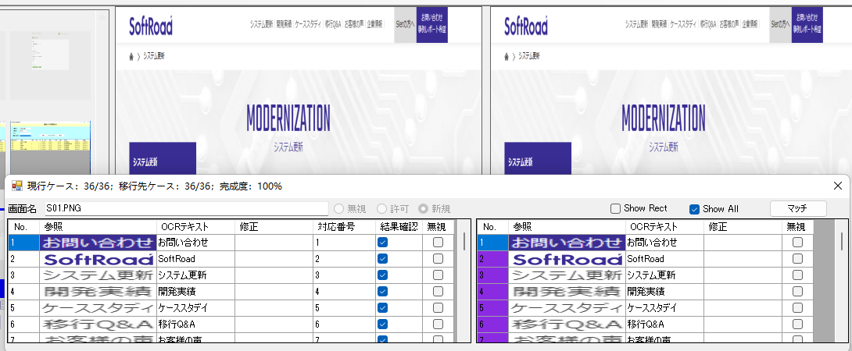

⑤显示所有
 | 选中后，無視的识别矩形将一同显示。
 | 非选中状态下，無視的识别矩形将不显示。

⑥现行和移行先对应文本的配对操作，点击后会自动配对相同位置的控件。

⑦现行文本矩形详细信息
No. |  |  |  | 文本编号
参照 |  |  |  | 被标记的矩形所对应的图形截图。
OCRテキスト |  |  |  | OCR自动识别的文本
修正 |  |  |  | 如果OCR自动识别失败，在这里手动入力正确的文本
对应番号 |  |  |  | 移行先的识别矩形番号。
结果确认， |  |  |  | 如果对应番号不是-1，移行先对应番号存在，结果确认为选择状态。否则非选择状态。
無視 |  |  |  | 选择状态下，该条目被無視，否则显示该识别矩形。

⑧移行先文本举行详细信息
No. |  |  |  | 移行先识别矩形番号。
参照 |  |  |  | 识别矩形所对应的图形截图
OCRText |  |  |  | OCR自动识别的文本
修正 |  |  |  | 如果OCR自动识别失败，在这里手动入力正确的文本
無視 |  |  |  | 选择状态下，该条目被無視，否则显示该识别矩形。

三，导出报告
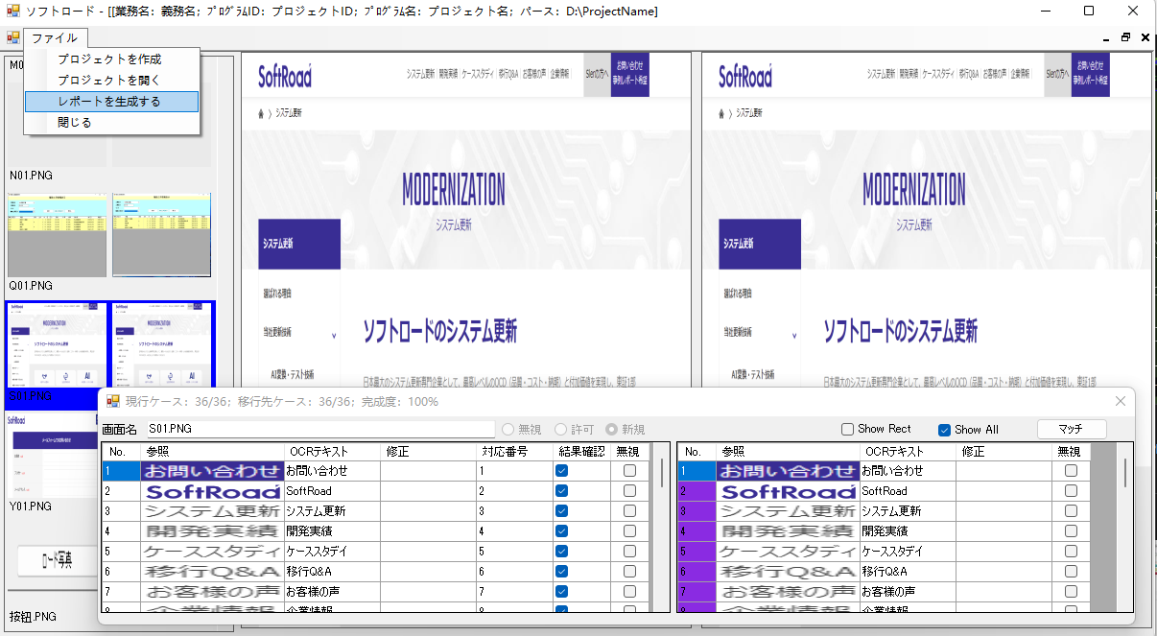

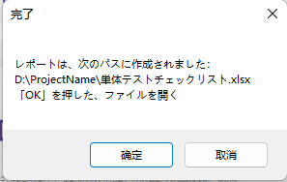

导出的excel文件会放在项目文件夹的根路径下。
确定 |  |  | 点击后直接打开使用Excel打开【単体テストチェックリスト.xlsx】文件
取消 |  |  | 关闭提示框。需要查看报告的时候，请按照上面的提示框所记录的地址。
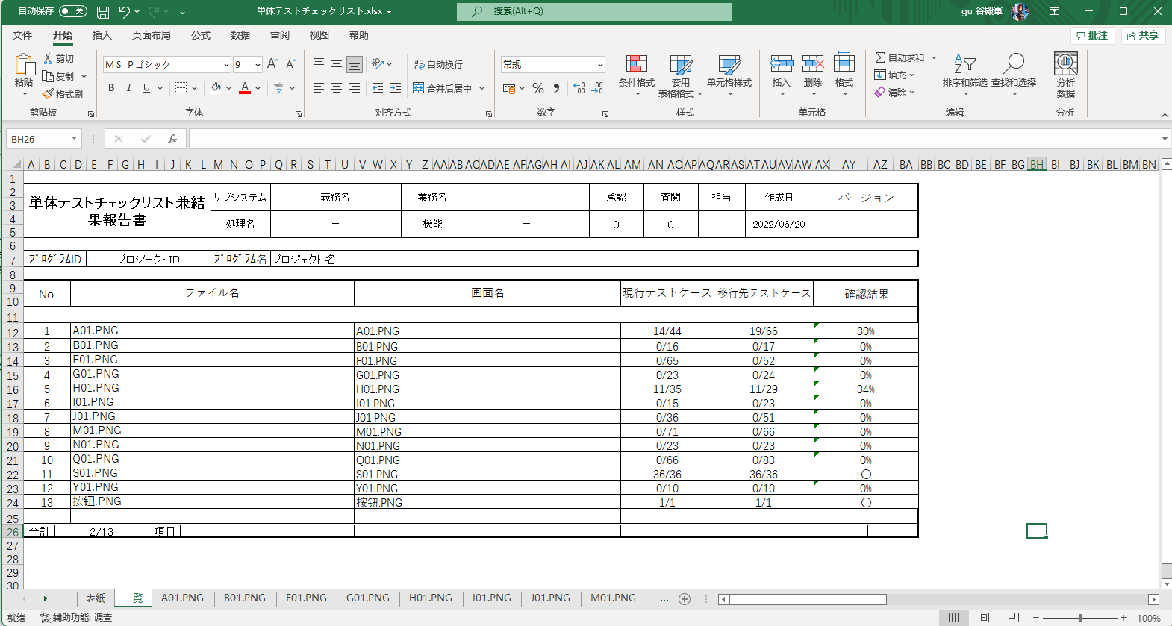

四，打开项目


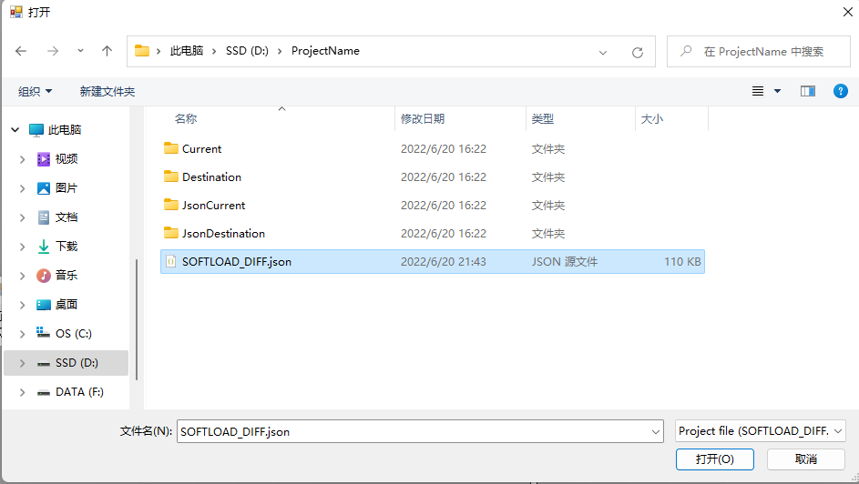

找到项目文件夹，选择项目文件SOFTLOAD_DIFF.json文件后，点击打开，以打开对比项目。

词汇
 | 现行 |  |  |  | 移行操作前的程序画面截图
 | 移行先 |  |  |  | 移行操作后的程序画面截图
 | 识别矩形 |  |  |  | 画面中存在文字的区域，被OCR自动识别或者手动添加的矩形区域。 |  |  |  |  |  | 在界面上表现为
 | 無視 |  |  |  | 被【無視】的识别矩形在工作区中会以灰色矩形表示，并且输出的报表中不表示
 | 許可 |  |  |  | 取消识别矩形的【無視】操作
 | 新規 |  |  |  | 在工作曲中添加新的识别区域
 | 项目 |  |  |  | 本地的一个被指定的文件夹，该文加中会放置现行和移行先的画面截图（副本）以及OCR识别后的json文件等，用于管理的文件集合。

